사용법
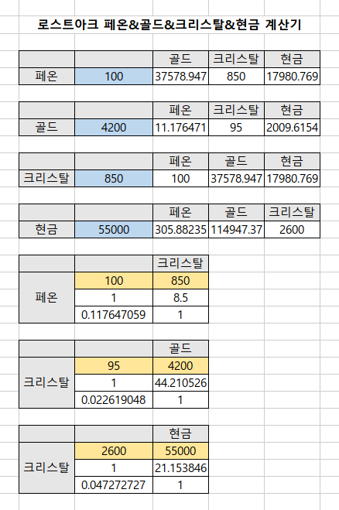
1. 페온&크리스탈 표 노란색 칸에 페온 개수와 크리스탈 가격을 적는다.
로스트아크 샵 들어가서 페온 검색. 좌측 표에는 100페온에 850크리스탈 기준으로 입력.
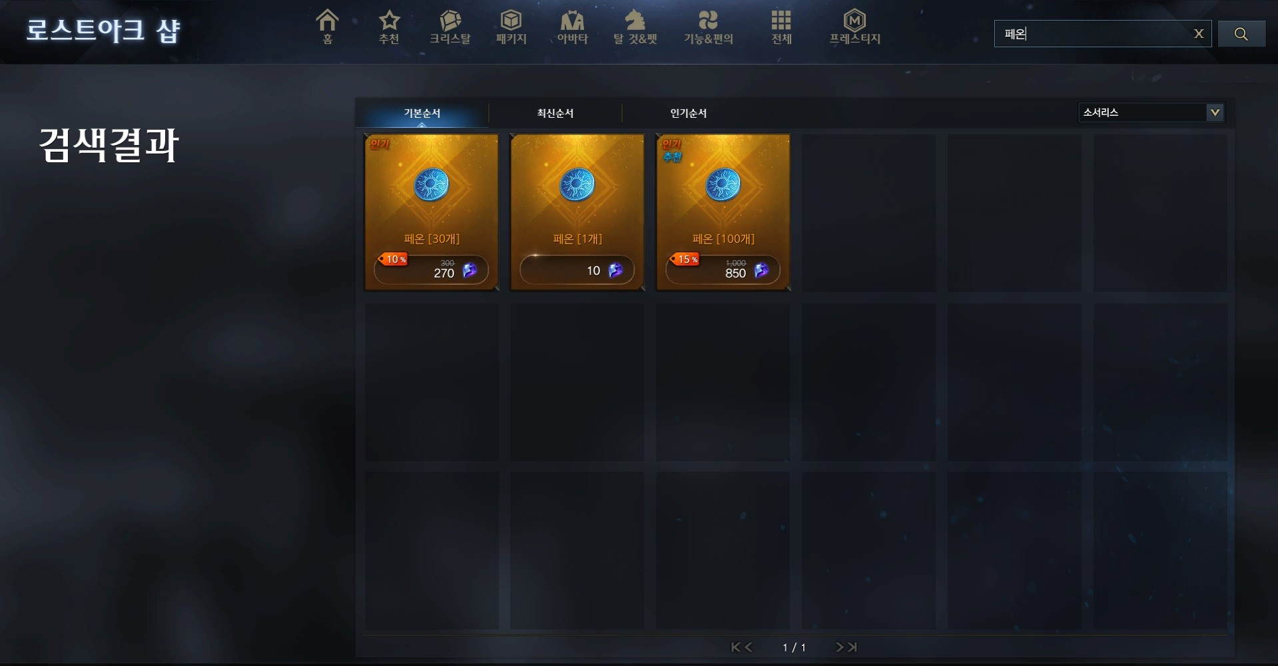

2. 크리스탈&골드 표 노란색 칸에 크리스탈 개수와 골드 가격을 적는다.
로스트아크 샵 들어가서 우측 하단에 화폐거래소 입장. 크리스탈 구매쪽 보면 100크리스탈에 몇골드인지 나옴. 좌측 표에는 100크리스탈에 4200골드 기준으로 입력.(100크리스탈 구매 시 획득 수량은 95개이기때문에 95로 입력.)
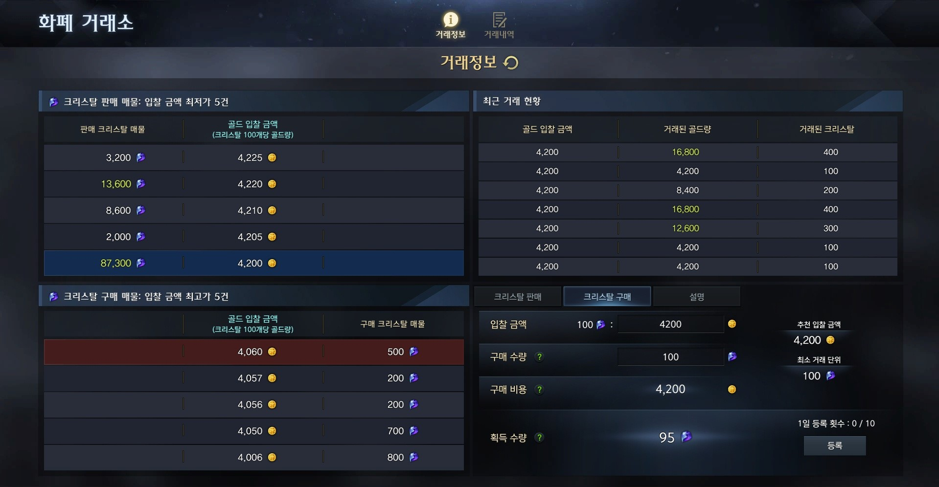

3. 크리스탈&현금 표 노란색 칸에 크리스탈 개수와 현금 가격을 적는다.
로스트아크 샵 크리스탈 페이지에서 본인이 구매한 크리스탈 패키지 입력. 좌측 표에는 2600크리스탈에 55000원 기준으로 입력.
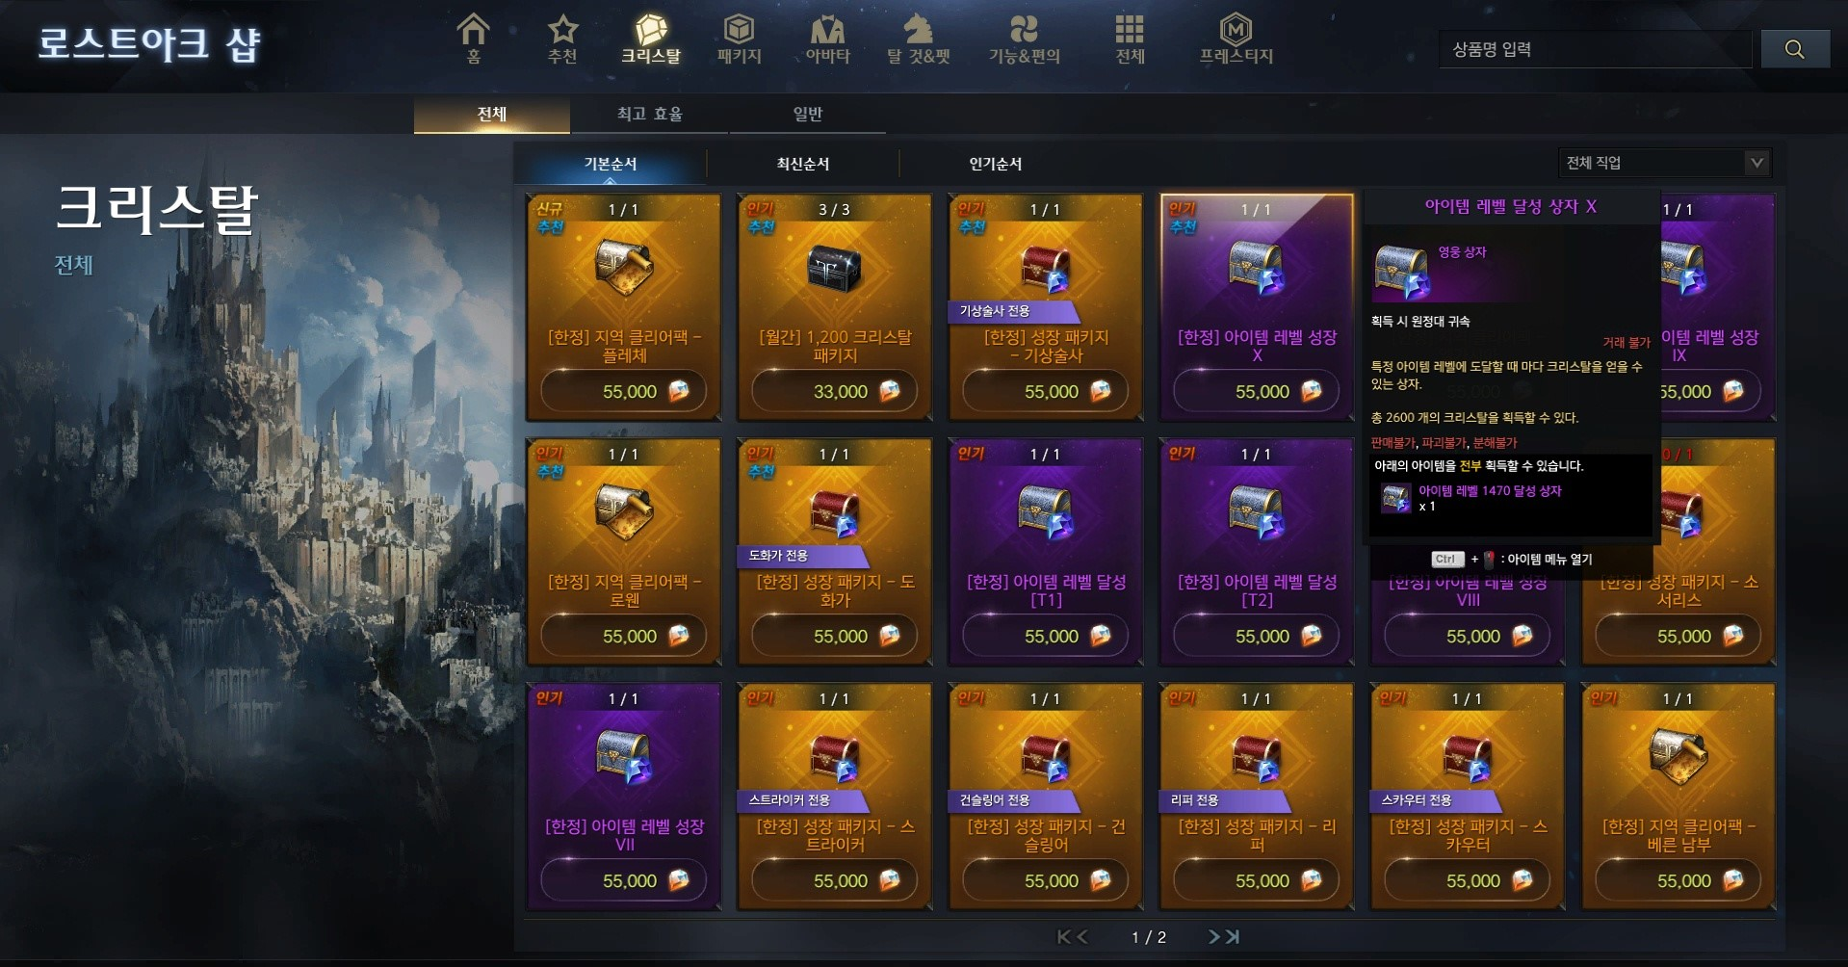

4. 파란색 칸에 알고싶은 수량 입력.

